Figurer utsläpp
CO2
 | 2010 | 2030 | 2040
 | 18.9 | 11.2 | 8.2
 |  | 11.3 | 5.0
 |  | 11.3 | 7.7
PMslitage
 | 2010 | 2030 | 2040
 | 13.96 | 18.8 | 21.3
 |  | 19.0 | 21.8
 |  | 19.0 | 21.4
Referensscenario | Scenario 1 | Scenario 2

PMavgas
 | 2010 | 2030 | 2040
 | 1.40 | 0.2 | 0.1
 |  | 0.2 | 0.1
 |  | 0.2 | 0.1
NOx
 | 2010 | 2030 | 2040
 | 59.85 | 9.8 | 6.3
 |  | 10.0 | 3.8
 |  | 10.0 | 5.9

Beräkningar konsumentöverskott
 |  |  |  | Referensscenario |  | Scenario 1 |  | Scenario 2
Indata för beräkningar |  |  |  | Beslutad politik - Trafikverkets basscenario, ändras ej av EMA! |  | Policy scenario (EMA) |  | Reference scenario (EMA -beslutad politik, varierande X)
Utdata | Kategori | Enhet | Beteckning | 2030 | 2040 | 2030 | 2040 | 2030 | 2040
Körkostnad | Lätta fordon - Sammanvägd | kr/mil | c | 20.74 | 19.66 | 20.24 | 18.07 | 20.24 | 19.25
Körkostnad | Tunga lastbilar - Sammanvägd | kr/mil | c | 172.80 | 170.39 | 141.73 | 166.46 | 141.73 | 167.22
Trafikarbete | Lätta fordon - Totalt | miljarder fordonskilometer per år | d | 88.25 | 99.50 | 88.90 | 101.92 | 88.90 | 100.12
Trafikarbete | Tunga lastbilar - Totalt | miljarder fordonskilometer per år | d | 5.98 | 6.98 | 6.21 | 7.17 | 6.21 | 7.13
Transporteffektiv samhällsplanering | Lätta fordon | procent |  | 0.00 | 0.00 | 0.00 | 0.00 | 0.00 | 0.00
Transporteffektiv samhällsplanering | Tunga lastbilar | procent |  | 0.00 | 0.00 | 0.00 | 0.00 | 0.00 | 0.00

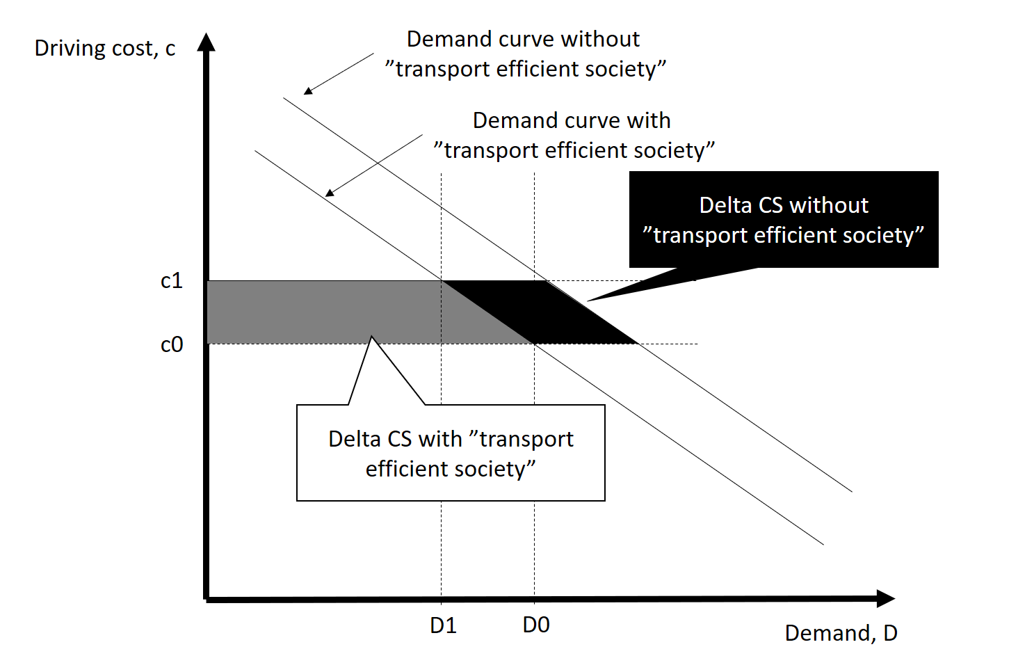

 |  |  |  |  |  | Scenario 1 |  | Scenario 2
Beräkning konsumentöverskott - jämför mellan scenario 1 och 2. |  |  |  |  |  | Policy scenario (EMA) |  | Reference scenario (EMA -beslutad politik, varierande X)
 |  |  |  |  |  | 2030 | 2040 | 2030 | 2040
Trafikarbete referens justerat för transporteffektivt samhälle | Lätta fordon - Totalt | miljarder fordonskilometer per år | d0 |  |  | 88.9 | 100.1 | 88.9 | 99.5
Trafikarbete referens justerat för transporteffektivt samhälle | Tunga lastbilar - Totalt | miljarder fordonskilometer per år | d0 |  |  | 6.2 | 7.1 | 6.2 | 7.0
Förändring i trafikarbete jmfr referens | Lätta fordon - Totalt | miljarder fordonskilometer per år | d1-d0 |  |  | 0.0 | 1.8 | 0.0 | 0.6
Förändring i trafikarbete jmfr referens | Tunga lastbilar - Totalt | miljarder fordonskilometer per år | d1-d0 |  |  | 0.0 | 0.0 | 0.0 | 0.1
Förändring i kostnad jmfr referens | Lätta fordon - Sammanvägd | kr/mil | c1-c0 |  |  | 0.0 | -1.2 | 0.0 | -0.4
Förändring i kostnad jmfr referens | Tunga lastbilar - Sammanvägd | kr/mil | c1-c0 |  |  | 0.0 | -0.8 | 0.0 | -3.2
Delta CS remaining/old users | Lätta fordon - Sammanvägd | miljarder kronor |  |  |  | 0 | 12 | 0 | 4
Delta CS remaining/old users | Tunga lastbilar - Sammanvägd | miljarder kronor |  |  |  | 0 | 1 | 0 | 2
Delta CS diverted users/new users | Lätta fordon - Sammanvägd | miljarder kronor |  |  |  | 0 | 0 | 0 | 0
Delta CS diverted users/new users | Tunga lastbilar - Sammanvägd | miljarder kronor |  |  |  | 0 | 0 | 0 | 0
Delta CS total | Lätta fordon - Sammanvägd | miljarder kronor |  |  |  | 0 | 12 | 0 | 4
Delta CS total | Tunga lastbilar - Sammanvägd | miljarder kronor |  |  |  | 0 | 1 | 0 | 2
Delta CS total bilar lastbilar |  | miljarder kronor |  |  |  | 0 | 12 | 0 | 6

